关系图
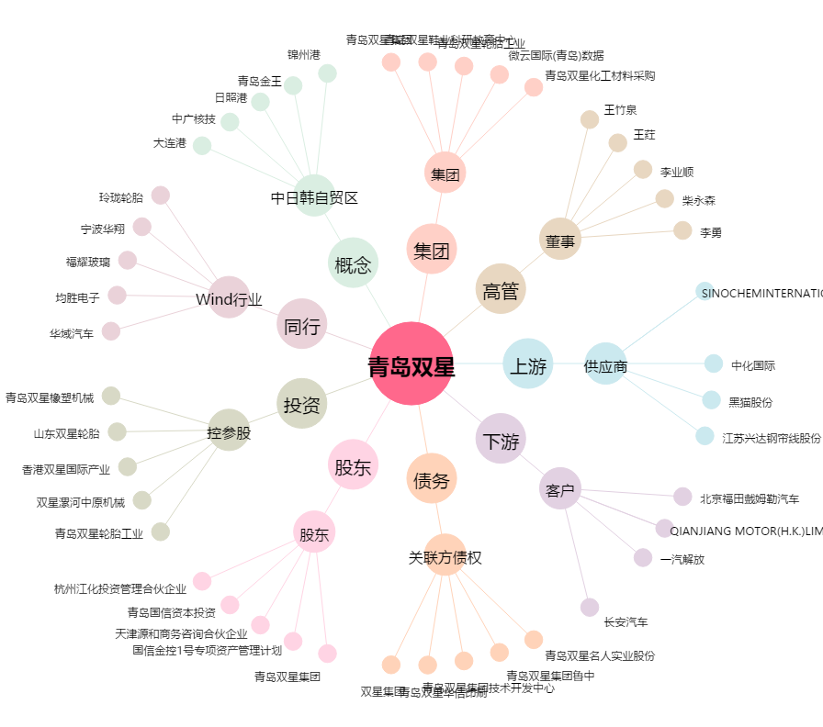
青岛双星[000599.SZ] - 关系概览图

